Лист1
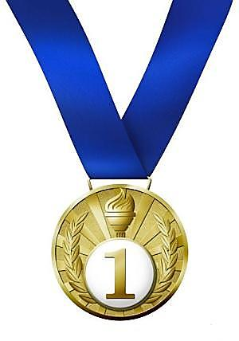
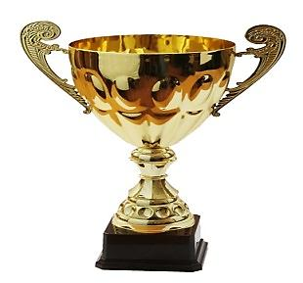

СОРЕВНОВАНИЯ

 |  | Бег | Прыжки в длину | Плавание | Велогонка | Стрельба | Очки | Звание
1 | Иванов | 50 | 50 | 50 | 50 | 50 | 50 | )
2 | Петров | 15 | 20 | 3 | 35 | 46 | 119
3 | Сидоров | 0 | 0 | 0 | 0 | 0 | 0
4 | Локтев | 0 | 0 | 0 | 0 |  | 0
5 | Соколов |  |  |  |  |  | 0
6 | Бугаев |  |  |  |  |  | 0
7 | Федюков |  |  |  |  |  | 0
8 | Кравченко |  |  |  |  |  | 0
9 | Костюшкин |  |  |  |  |  | 0
10 | Семенов |  |  |  |  |  | 0

 | Справка: | не менее 45 очков - | Мастер спорта
 |  | не менее 30 очков - | Кандидат в мастера спорта
 |  | менее 30 очков | Претендент

